Sheet5
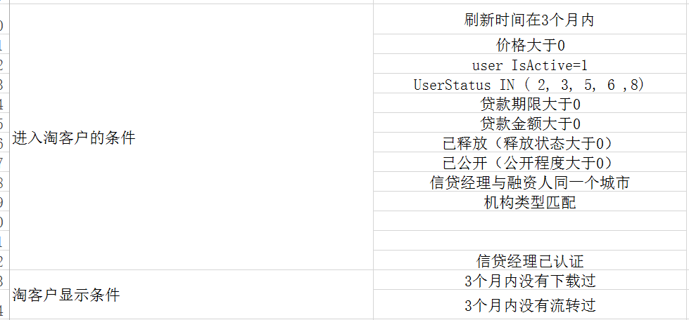
重点：
接口 ：供JMETER用
主站
主站接口范围： 创建融资人 ，创建融资人需求书，投递普通订单
主干环境： 10.40.3.2:8199 （佳佳确认）
分支环境： 10.40.3.2:8088 （海娜确认） | 8033
QA环境： 10.40.3.21:8091 （接口确认）

内网
内网接口范围： ① 推单：创建意向单 ②接单 ③ 推结算单 ④ 钱包充值
主干环境： 10.40.3.2 ： 8082 （GX确认）
分支环境： 10.40.3.2：8012 （接口看见的）
QA环境： 10.40.3.21:8090 （接口确认）

余健给ES另外开通的一个分支 --> 链接的是QA数据库
代理：10.40.3.8
端口: 3128
10.40.3.2:8114 API
QA 和 余健的这个 分支都是 链接到 3.24 数据库
URL :
http://www.rongzi.com:8114 ---> 只有 上海 .北京 .青岛 能用
贷款产品列表URL里面要加 ：8114
http://shanghai.rongzi.com:8114/product/
余健自己弄的， 他这边自己弄通了，再去和代码

